상품제안서
[카카오프렌즈] 춘식이 피규어 멀티 4색 볼펜 (3색볼펜+형광볼펜) | 상품코드: F29327

 |  |  |  |  |  |  | 02-412-0044 | www.easy1.co.kr
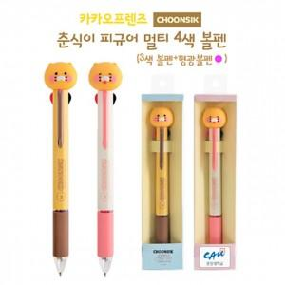

【상세/제작정보】 | 기본수량 100개 미만 구매시 라벨스티커 인쇄비 추가

【인쇄/포장옵션】 | 라벨스티커 / 포장불가능

【공급단가】 | 수량 | 100~ | 300~ | 500~ | 1,000~ | 3,000~
*VAT별도 | 단가 | 5,040원 | 4,950원 | 4,830원 | 4,740원 | 4,620원

【상품 URL】 | http://www.easy1.co.kr/src/goods_detail.php?gdno=29327

